Listas desplegables
Regiones SGR | Departamentos |  | Lista | Si
Región Caribe | Atlántico |  | Región Caribe | No
Región Centro - Sur - Amazonía | Amazonas |  | Región Centro - Oriente | No aplica
Región Eje Cafetero | Antioquia |  | Región Eje Cafetero | Si Aplica
Región del Llano | Arauca |  | Región Pacífico
Región Centro - Oriente | Bogotá D.C. |  | Región Centro - Sur - Amazonía
Región Caribe | Bolívar |  | Región del Llano
Región Centro - Oriente | Boyacá
Región Eje Cafetero | Caldas
Región Centro - Sur - Amazonía | Caquetá |  | Preinversión
Región del Llano | Casanare |  | Inversión
Región Pacífico | Cauca |  | Operación
Región Caribe | Cesar
Región Pacífico | Chocó
Región Caribe | Córdoba
Región Centro - Oriente | Cundinamarca
Región del Llano | Guainía
Región del Llano | Guaviare
Región Centro - Sur - Amazonía | Huila
Región Caribe | La Guajira
Región Caribe | Magdalena
Región del Llano | Meta
Región Pacífico | Nariño
Región Centro - Oriente | Norte de Santander
Región Centro - Sur - Amazonía | Putumayo
Región Eje Cafetero | Quindío
Región Eje Cafetero | Risaralda
Región Caribe | San Andrés, Providencia y Santa Catalina
Región Centro - Oriente | Santander
Región Caribe | Sucre
Región Centro - Sur - Amazonía | Tolima
Región Pacífico | Valle del Cauca
Región del Llano | Vaupés
Región del Llano | Vichada

Nombre de proyecto |  | Habilitado
No aplica
Ambulancias |  | TRUE
Biblioteca |  | TRUE
Cancha en grama sintética |  | TRUE
Cartografía básica oficial |  | TRUE
Catastro multipropósito |  | TRUE
Celdas Solares |  | TRUE
Cicloinfraestructura |  | TRUE
Construcción de unidades sanitarias para vivienda rural dispersa |  | TRUE
Escuela de Musica |  | TRUE
Estufas ecoeficientes |  | TRUE
Fortalecimiento de la cadena frío para vacunas e insumos |  | TRUE
Fortalecimiento de las competencias comunicativas en inglés de los estudiantes de los Establecimientos Educativos oficiales |  | TRUE
Fortalecimiento de las vocaciones cientificas en niños, adolescentes y jovenes mediante la implementación del Programa Ondas |  | TRUE
Implementación de las TIC en IE |  | TRUE
Implementación de zonas wifi de acceso libre |  | TRUE
Infraestructura Educativa |  | TRUE
Inventario Vial |  | TRUE
Mejoramiento de vías terciarias - vías de tercer orden |  | TRUE
Pagos por servicios ambientales |  | TRUE
Parque recreodeportivo |  | TRUE
Pavimento rígido en vías urbanas de bajo tránsito |  | TRUE
Placa Polideportiva Cubierta |  | TRUE
Programa de alimentación escolar |  | TRUE
Puente vehicular |  | TRUE
Transporte escolar |  | TRUE
Trapiches paneleros |  | TRUE
Váuchers de innovación |  | TRUE

Fuentes:
Asignación Ambiental |  | Aportes en especie
Asignación para la Inversión en Ciencia, Tecnología e Innovación |  | Propios
Asignación para la Inversión en Ciencia, Tecnología e Innovación en ambiente y desarrollo sostenible |  | SGP-AESGPRI-Asignación especial para resguardos indígenas
Asignación para la inversión regional 40% |  | SGRP-Agua Potable y Saneamiento Básico
Asignación para la inversión regional 60% |  | SGP-Alimentación Escolar
Fonpet |  | SGP-Educación
Asignación para la paz |  | SGP-Primera Infancia
Asignación para la paz - proyectos de infraestructura de transporte para la implementación del acuerdo de paz |  | SG-Propósito General Cultura
Asignación para la inversión local -AIL |  | SGP-Propósito General Deporte
Asignaciones Directas |  | SGP-Propósito General Libre Destinación
Asignación para la Inversión Local |  | SGP-Salud
Grupos étnicos - comunidades NARP- Asignaciones para la inversión local |  | PGN
Grupos étnicos - pueblos y comunidades indígenas- Asignaciones para la inversión local
Grupos étnicos - RROM- Asignación para la Inversión Local
Asignación ambiental-AIL
Incentivo a la producción

Cumple con los criterios mínimos del proyecto tipo.
Es potencial proyecto tipo con ajustes.
No cumple con los criterios mínimos del proyecto tipo.

Cumple
No Cumple
No Aplica

FAVORABLE
NO FAVORABLE

0%
20%
30%
40%
50%
60%
70%
80%
90%

SI
NO

CTUS | Concepto de viabilidad
FAVORABLE | VIABLE
NO FAVORABLE | CON OBSERVACIONES
 | NO VIABLE

CLASIFICACIÓN
Dotación
Servicios
Infraestructura

CTUS
VIABILIDAD
SECTORES
Agricultura y desarrollo rural
Ambiente y desarrollo sostenible
Ciencia, tecnología e innovación
Comercio, industria y turismo
Congreso
Cultura
Defensa y policía
Deporte y recreación
Educación
Empleo público
Fiscalía
Gobierno territorial
Hacienda
Inclusión social y reconciliación
Información estadística
Inteligencia
Interior
Justicia especial para la paz
Justicia y del derecho
Minas y energía
Organismos de control
Planeación
Presidencia de la república
Rama judicial
Registraduría
Relaciones exteriores
Salud y protección social
Tecnologías de la información y las comunicaciones
Trabajo
Transporte
Vivienda, ciudad y territorio
No aplica

Fase I-Perfil
Fase II-Prefactibilidad
Fase III-Factibilidad

OCAD Paz
OCAD CTeI
OCAD Regional
Entidad Territorial
Corporación Autónoma Regional
Pueblos y Comunidades Indígenas
Comunidades NARP
Pueblo Rrom o Gitano

BIENIO
2021-2022
2023-2024
2025-2026
2027-2028

Cumple
No cumple
No Aplica
0
1
2
3
4
5
6
6.4.1 Requisitos generales adicionales para proyectos de inversión que incluyan la compra de predios como uno de sus componentes
6.4.2 Requisitos generales adicionales para proyectos de inversión que incluyan el trámite de licencias o permisos como uno de sus componentes
6.4.3 Requisitos generales adicionales para proyectos de inversión que incluyan la adquisición de maquinaria como uno de sus componentes
6.4.4 Requisitos generales adicionales para proyectos de inversión que tengan por objeto culminar proyectos ya iniciados
6.4.8 Requisitos generales adicionales para proyectos de inversión que contemplen la solicitud de reconocimiento de los costos de estructuración dentro de sus componentes
6.5. Requisitos generales para proyectos de inversión tras una situación de desastre o calamidad pública
...
GENERALES ADICIONALES PARA VIABILIDAD
6.4.5 Requisitos generales adicionales para proyectos de inversión bajo el esquema de asociación público privada (APP)
6.4.6 Requisitos generales adicionales para proyectos de inversión financiados con los recursos del Acto Legislativo 4 de 2017
6.4.7 Requisitos generales adicionales para proyectos de inversión localizados en resguardos indígenas o territorios colectivos, o que sean presentados por el representante de las comunidades indígenas, negras, afrocolombianas, raizales y palenqueras
6.4.8 Requisitos generales adicionales para proyectos de inversión que contemplen la solicitud de reconocimiento de los costos de estructuración dentro de sus componentes
6.4.9 Requisitos generales adicionales para proyectos de inversión de integración y desarrollo fronterizo
6.4.10 Requisitos generales adicionales para proyectos de inversión presentados por las corporaciones autónomas regionales
6.4.11 Requisitos generales adicionales para proyectos de inversión cofinanciados con recursos del Presupuesto General de la Nación (PGN)
6.5. Requisitos generales para proyectos de inversión tras una situación de desastre o calamidad pública
6.6. Requisitos generales para proyectos de inversión de una calamidad pública en el marco de la declaración de emergencia económica, social y ecológica del Decreto 417 de 2020 y Decreto 637 de 2020.
No aplican requisitos generales adicionales
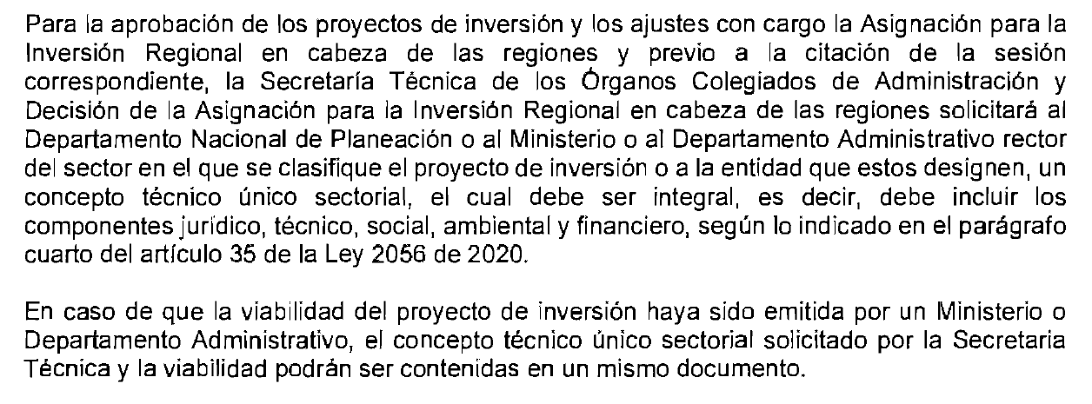
SI
NO

